FLAMCO BOILERID JA PUHVERPAAGID
HEKAMERK OÜ |  |  |  |  | 12.05
LEIVA 4, 12618 TALLINN
TEL. 6776 300 | info@hekamerk.ee

HINNAKIRI |  |  | APRILL 2020

BOILERID JA AKUPAAGID
 |  | PARTNERI SOODUSTUS: |  |  | 0%
 | KOOD | MÕÕT | TÖÖRÕHK | HIND
 |  |  |  | KM-TA | KM-TA

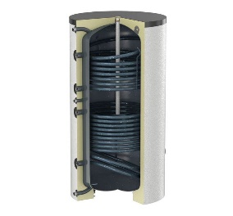
BOILERID TARBEVEELE (2 soojusvahetit), isolatsiooniga
 | 18508 | Duo Solar 200L | 10 BAR | 961.42
 | 18431 | Duo Solar 300L | 10 BAR | 1,081.28
 | 18233 | Duo Solar 400L | 10 BAR | 1,383.11
 | 18239 | Duo Solar 500L | 10 BAR | 1,610.53
 | Tehniline informatsioon
 | Suuremad mõõdud saadaval tellimise alusel.
 | Tarneaeg kuni 4 nädalat.

BOILERID TARBEVEELE (2 soojusvahetit), SOOJUSPUMPADELE, isol.-ga
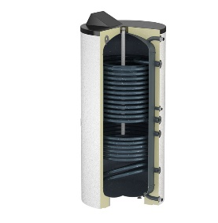

 | 18126 | HLS Solar 400L | 10 BAR | 2,243.75
 | 18128 | HLS Solar 500L | 10 BAR | 2,922.24
 | Tehniline informatsioon
 | Tarneaeg kuni 4 nädalat.

PUHVERPAAGID KÜTTESÜSTEEMIDELE
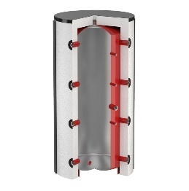
 | 18600 | PS 200L | 3 BAR | 558.31
 | 18675 | isol. 80mm | 3 BAR | 251.86

 | 18605 | PS 300L | 3 BAR | 638.34
 | 18678 | isol. 80mm | 3 BAR | 390.83
 | Tehniline informatsioon
 | Suuremad mõõdud saadaval tellimise alusel.
 | Tarneaeg kuni 4 nädalat.

